DL框架对比
 | 公司 | 支持语言 | 是否支持分布式 | 教程和资源 | CNN建模能力 | RNN建模能力 | 多GPU支持 | 架构 | Keras支持性
TensorFlow | Google | python C++ Go | 是
Caffe Caffe2 | Facebook | C++ | 否
MxNet | Amzone | R python Julia Scala | 是
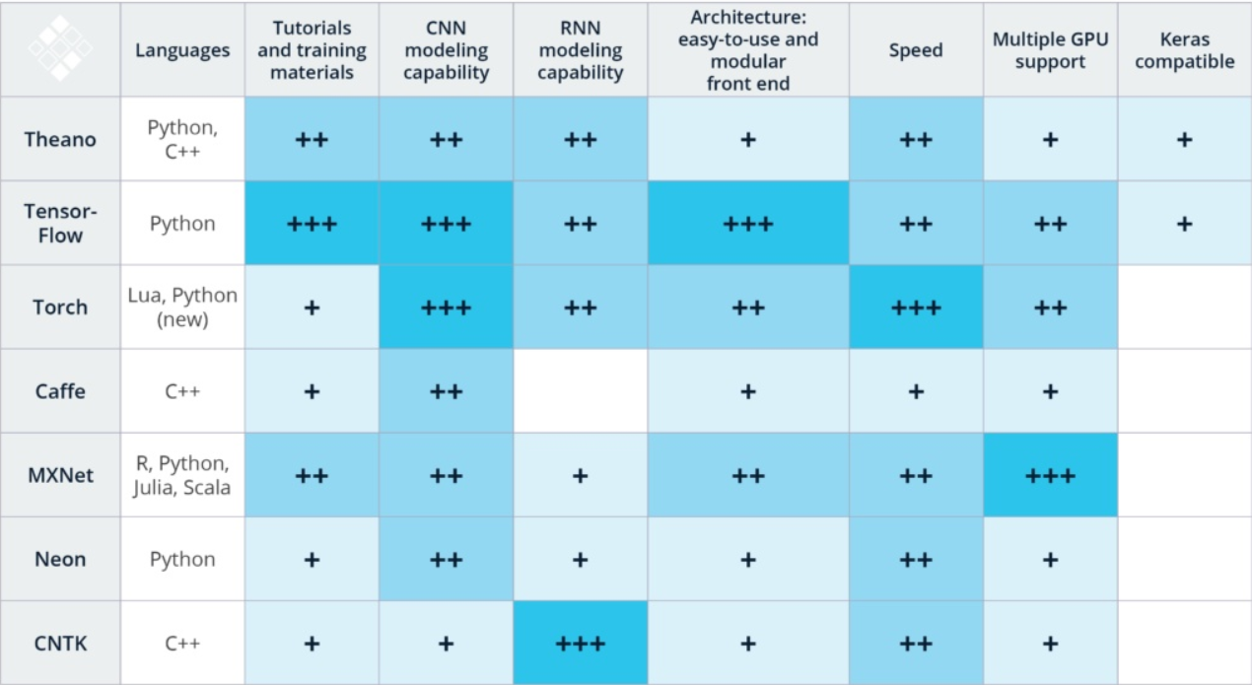
CNTK |  |  | 是
DL4J |  |  | 是
Torch | Facebook
Theano
Paddle

